关系图
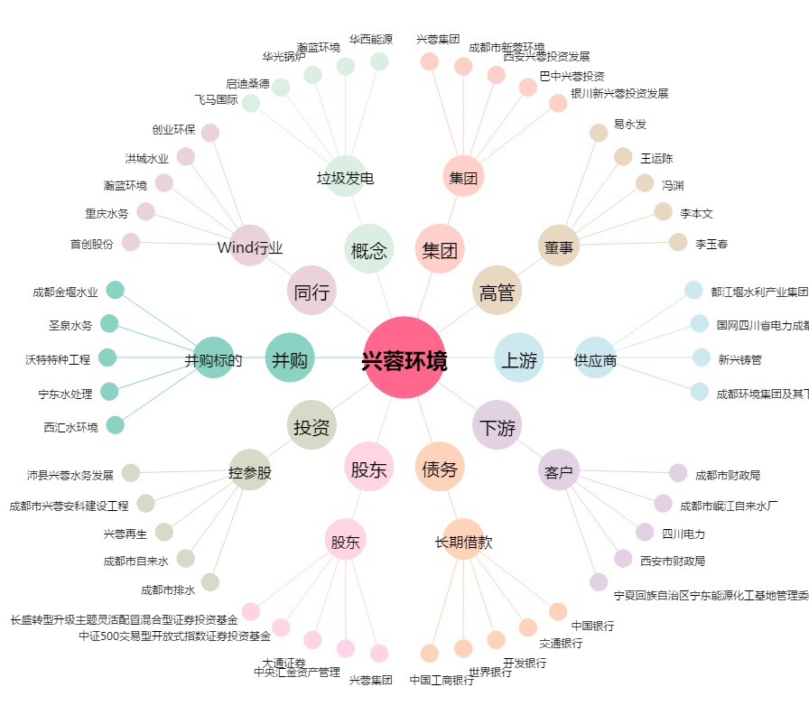
兴蓉环境[000598.SZ] - 关系概览图

